2023_01_data
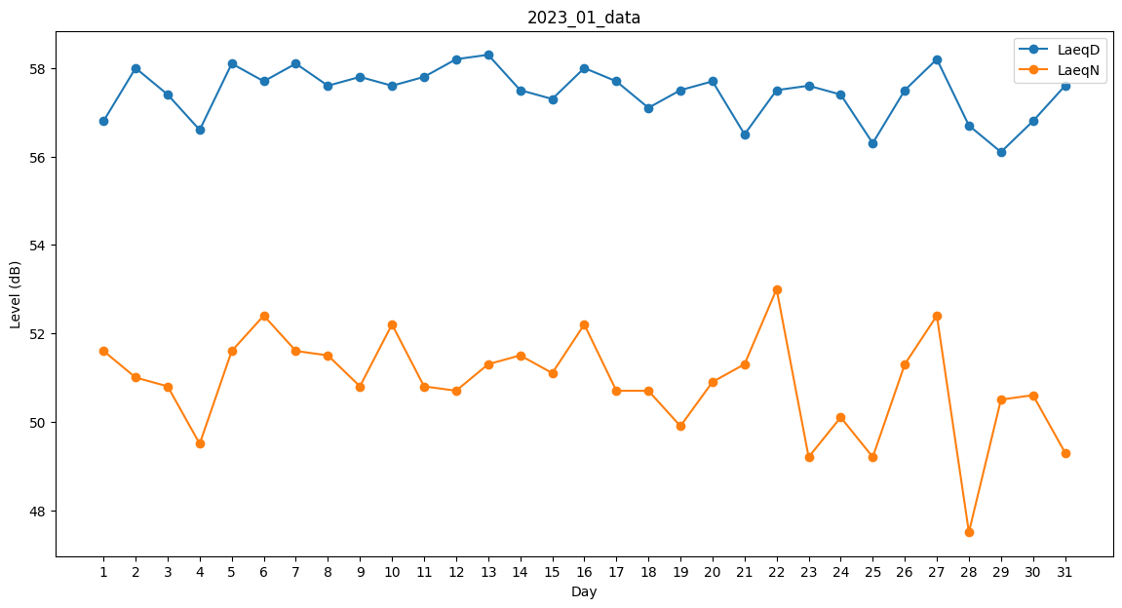
Day | LaeqD | LaeqN
1 | 56.8 | 51.6
2 | 58 | 51
3 | 57.4 | 50.8
4 | 56.6 | 49.5
5 | 58.1 | 51.6
6 | 57.7 | 52.4
7 | 58.1 | 51.6
8 | 57.6 | 51.5
9 | 57.8 | 50.8
10 | 57.6 | 52.2
11 | 57.8 | 50.8
12 | 58.2 | 50.7
13 | 58.3 | 51.3
14 | 57.5 | 51.5
15 | 57.3 | 51.1
16 | 58 | 52.2
17 | 57.7 | 50.7
18 | 57.1 | 50.7
19 | 57.5 | 49.9
20 | 57.7 | 50.9
21 | 56.5 | 51.3
22 | 57.5 | 53
23 | 57.6 | 49.2
24 | 57.4 | 50.1
25 | 56.3 | 49.2
26 | 57.5 | 51.3
27 | 58.2 | 52.4
28 | 56.7 | 47.5
29 | 56.1 | 50.5
30 | 56.8 | 50.6
31 | 57.6 | 49.3

